关系图
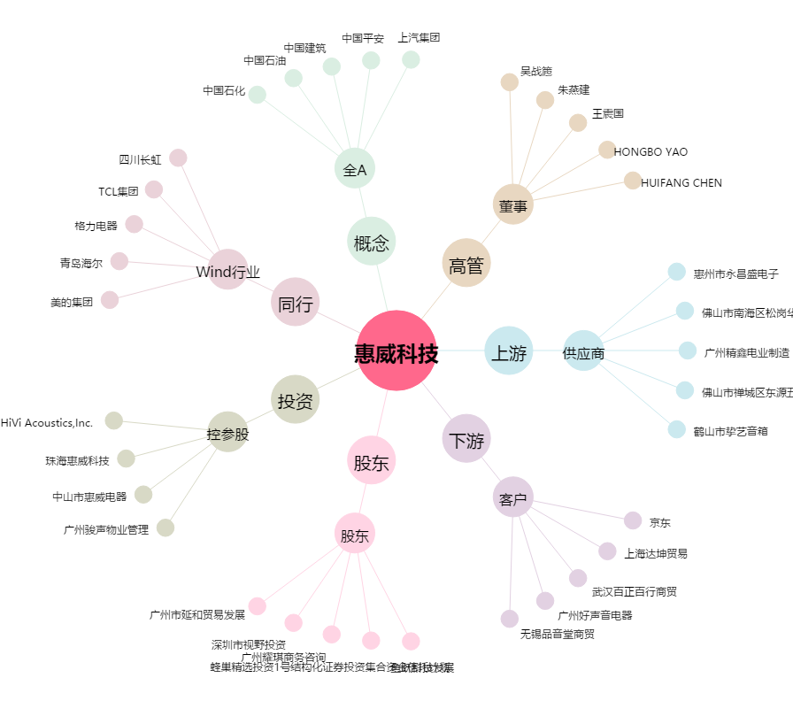
惠威科技[002888.SZ] - 关系概览图

